25大森幸子
埼玉県環境アドバイザー活動紹介個票 |  |  |  |  |  |  |  | 検索用一覧に戻る

名前 |  | ふりがな |  | 年代 | 所在市町村
大森 幸子 |  | おおもり さちこ |  | 60代 | 神奈川県小田原市

顔写真又はイラスト |  | 活動状況の写真（1～２枚）
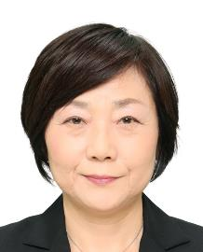

主な専門分野
（１） | 地球温暖化 |  | 地球温暖化と世界のゴミ問題
（２） | 自然への愛着 |  | 持続可能に向けた地球環境保全

所有資格、経歴

所有資格 | 環境教育
経歴 | 上智大学大学院地球環境学専攻
地域等での活動（複数記載可）
所属又は主催団体 |  |  | 団体や個人の活動紹介HP
JICA |  |  | 途上国では、サモア・マーシャル・ヨルダン・カンボジアで環境教育を実施。日本では久喜市の小学校で実施した。

環境学習指導可能エリア
全市町村対応可／地域限定 |  | ※ 地域限定の場合：市町村・地域名 |  |  |  | 具体的な場所がある場合
全市町村
講座スタイル（複数〇可） |  | 対象（複数〇可）
講義 | 体験活動 | 未就学児 | 小学生 | 中学生 | 高校生 | 一般（大人） | 事業者
○ | ○ |  | ○ | ○ | ○ | ○

連絡先 |  |  |  | ※連絡先非公表の場合又は電話連絡を御希望の場合は、環境政策課 （０４８－８３０－３０１９）へお問い合わせください
MAIL
環境学習指導等の活動実績
全体 | 回数 | 環境学習への延べ参加人数
活動回数 | 1 | 60

主な活動実績の紹介 |  |  |  |  | ※１枚に収まる範囲で記載願います
年 月 | 活動内容（環境学習のテーマ） |  |  | 依頼団体 |  | 主な対象 | 参加人数
H29年7月 | カンボジアのゴミ問題 |  |  | 久喜市立青毛小学校 |  | 5、6年生 | 60

以下は選択用の記載ですので、修正等は行わないでください

参照リスト
該当の有無 | ○ | ○
 | - | ×

年代 | 20代
 | 30代
 | 40代
 | 50代
 | 60代
 | 70代
 | 80代
 | 90代

活動エリア | 全市町村
 | 地域限定

主な専門分野 | 自然への愛着
 | 生態系・生物多様性
 | 水質
 | 川の再生活動
 | 大気
 | 地質
 | 地球温暖化
 | 資源・エネルギー
 | 産業
 | 消費生活・衣食住
 | 公害・化学物質
 | ３Ｒ
 | SDGs

日付 | 1月
 | 2月
 | 3月
 | 4月
 | 5月
 | 6月
 | 7月
 | 8月
 | 9月
 | 10月
 | 11月
 | 12月

50貴家章子
埼玉県環境アドバイザー活動紹介個票 |  |  |  |  |  |  |  | 検索用一覧に戻る

名前 |  | ふりがな |  | 年代 | 所在市町村
貴家 章子 |  | さすが あきこ |  |  | さいたま市

顔写真又はイラスト |  | 活動状況の写真（1～２枚）
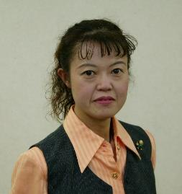 |  | 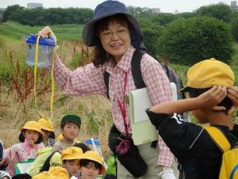 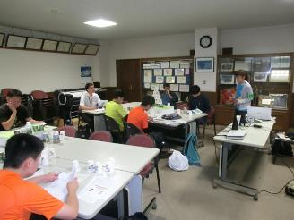

主な専門分野
（１） | 生態系・生物多様性 |  | 自然の見方、身近な自然の大切さ、気づき、ビオトープとは何か、外来生物が生態系に与える影響
（２） | 自然への愛着 |  | 上谷沼調節池周辺（川口市小谷場・さいたま市南区太田窪）の自然の見方・観察会・保護作業。自然素材でのクラフトづくり

所有資格、経歴

所有資格 | 生態系保護指導員マスター／ プロジェクト・ワイルド エデュケーター ／ プロジェクト・ラーニング・ツリー
経歴 | 上谷沼周辺の自然を守る会代表 ／元埼玉県環境審議会委員 ／ 元（公財）埼玉県生態系保護協会教育委員長
地域等での活動（複数記載可）
所属又は主催団体 |  |  | 団体や個人の活動紹介HP
上谷沼周辺の自然を守る会 |  |  | https://ameblo.jp/furusato-uwayanuma

環境学習指導可能エリア
全市町村対応可／地域限定 |  | ※ 地域限定の場合：市町村・地域名 |  |  |  | 具体的な場所がある場合
地域限定 |  | さいたま市、川口市、戸田市、蕨市 |  |  |  | 上谷沼調節池、小谷場地域
講座スタイル（複数〇可） |  | 対象（複数〇可）
講義 | 体験活動 | 未就学児 | 小学生 | 中学生 | 高校生 | 一般（大人） | 事業者
○ | ○ | - | ○ | ○ | ○ | ○ | ○

連絡先 |  |  |  | ※連絡先非公表の場合又は電話連絡を御希望の場合は、環境政策課 （０４８－８３０－３０１９）へお問い合わせください
MAIL | waya_sasuga@wonder.ocn.ne.jp
環境学習指導等の活動実績
全体 | 回数 | 環境学習への延べ参加人数
活動回数 | 9 | 600

主な活動実績の紹介 |  |  |  |  | ※１枚に収まる範囲で記載願います
年 月 | 活動内容（環境学習のテーマ） |  |  | 依頼団体 |  | 主な対象 | 参加人数
2023-06-01 | 自然と自然ではないもの |  |  | 川口市立芝西小学校 |  | ３年生 | 120
2023-07-01 | 上谷沼たんけん 草と虫 |  |  | 川口市立芝西小学校 |  | ３年生 | 120
2023-09-01 | 自然の見方 意見を出そう |  |  | 川口市立小谷場中学校 |  | 環境科学部 | 20
2023-10-01 | 草・虫・鳥となかよく |  |  | さいたま市立 大谷場東小学校 |  | 土曜チャレンジスクール | 30
2024-01-01 | 自然と人間の共存（ヨシを生かす） |  |  | 川口市立小谷場中学校 |  | 環境科学部 | 10
2024-06-01 | 総合的な学習 自然と自然ではないもの |  |  | 川口市立芝西小学校 |  | ３年生 | 120
2024-07-01 | 自然とは何か・外来植物 レクチャー |  |  | 川口市立小谷場中学校 |  | 環境科学部 | 50
2024-10-01 | 総合的な学習 上谷沼たんけん 草と虫 |  |  | 川口市立芝西小学校 |  | ３年生 | 120

以下は選択用の記載ですので、修正等は行わないでください

参照リスト
該当の有無 | ○ | ○
 | - | ×

年代 | 20代
 | 30代
 | 40代
 | 50代
 | 60代
 | 70代
 | 80代
 | 90代

活動エリア | 全市町村
 | 地域限定

主な専門分野 | 自然への愛着
 | 生態系・生物多様性
 | 水質
 | 川の再生活動
 | 大気
 | 地質
 | 地球温暖化
 | 資源・エネルギー
 | 産業
 | 消費生活・衣食住
 | 公害・化学物質
 | ３Ｒ
 | SDGs

日付 | 1月
 | 2月
 | 3月
 | 4月
 | 5月
 | 6月
 | 7月
 | 8月
 | 9月
 | 10月
 | 11月
 | 12月

59清水秀文
埼玉県環境アドバイザー活動紹介個票 |  |  |  |  |  |  |  | 検索用一覧に戻る

名前 |  | ふりがな |  | 年代 | 所在市町村
清水 秀文 |  | しみず ひでふみ |  | 60代 | 川口市

顔写真又はイラスト |  | 活動状況の写真（1～２枚）
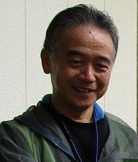 |  | 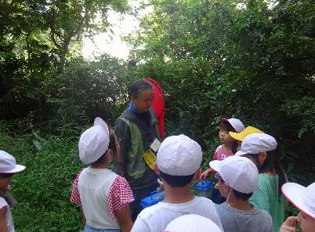 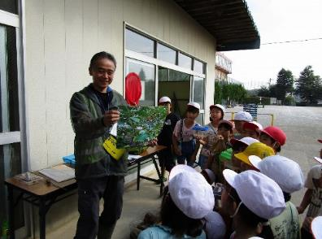

主な専門分野
（１） | 生態系・生物多様性 |  | 子供達へ生物多様性の大切さを解説
（２） | 自然への愛着 |  | 体験学習、原木椎茸栽培～カブトムシ飼育、ビオトープ作りなど

所有資格、経歴

所有資格 | 環境カウンセラー
経歴 | 絶滅危惧種Ⅱのクマガイソウの復活栽培、ビオトープ、果樹園・野草園作りなど15年以上活動。
地域等での活動（複数記載可）
所属又は主催団体 |  |  | 団体や個人の活動紹介HP
特定非営利活動法人「スマイリングキッズバイ想根会」 |  |  | NPO法人スマイリングキッズバイ想根会 http://soukonkai.or.jp

環境学習指導可能エリア
全市町村対応可／地域限定 |  | ※ 地域限定の場合：市町村・地域名 |  |  |  | 具体的な場所がある場合
地域限定 |  | 川口市
講座スタイル（複数〇可） |  | 対象（複数〇可）
講義 | 体験活動 | 未就学児 | 小学生 | 中学生 | 高校生 | 一般（大人） | 事業者
○ | ○ | ○ | ○

連絡先 |  |  |  | ※連絡先非公表の場合又は電話連絡を御希望の場合は、環境政策課 （０４８－８３０－３０１９）へお問い合わせください
MAIL | hidebun.78@docomo.ne.jp
環境学習指導等の活動実績
全体 | 回数 | 環境学習への延べ参加人数
活動回数 | 4回 | 280名

主な活動実績の紹介 |  |  |  |  | ※１枚に収まる範囲で記載願います
年 月 | 活動内容（環境学習のテーマ） |  |  | 依頼団体 |  | 主な対象 | 参加人数
令和６年２月 | 原木椎茸栽培 |  |  | 小学校 |  | ３年生 | ７０名
令和５年５月 | 田んぼを作り稲作栽培 |  |  | 小学校 |  | ５年生 | ７０名
令和6年 5月 | 稲作栽培 |  |  | 小学校 |  | 5年生 | 70名
令和7年 2月 | 原木椎茸栽培 |  |  | 小学校 |  | 3年生 | 70名

以下は選択用の記載ですので、修正等は行わないでください

参照リスト
該当の有無 | ○ | ○
 | - | ×

年代 | 20代
 | 30代
 | 40代
 | 50代
 | 60代
 | 70代
 | 80代
 | 90代

活動エリア | 全市町村
 | 地域限定

主な専門分野 | 自然への愛着
 | 生態系・生物多様性
 | 水質
 | 川の再生活動
 | 大気
 | 地質
 | 地球温暖化
 | 資源・エネルギー
 | 産業
 | 消費生活・衣食住
 | 公害・化学物質
 | ３Ｒ
 | SDGs

日付 | 1月
 | 2月
 | 3月
 | 4月
 | 5月
 | 6月
 | 7月
 | 8月
 | 9月
 | 10月
 | 11月
 | 12月

62菅藤男
埼玉県環境アドバイザー活動紹介個票 |  |  |  |  |  |  |  | 検索用一覧に戻る

名前 |  | ふりがな |  | 年代 | 所在市町村
菅 藤男 |  | すが ふじお |  | 70代 | 草加市

顔写真又はイラスト |  | 活動状況の写真（1～２枚）
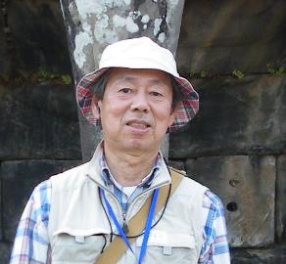 |  | 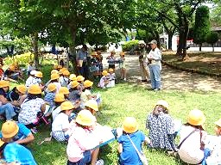 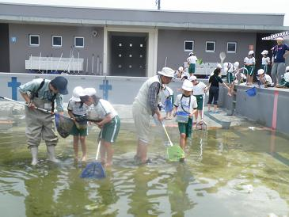

主な専門分野
（１） | 自然への愛着 |  | 綾瀬川土手や葛西用水沿いで地域の自然について解説
（２） | 生態系・生物多様性 |  | 自然観察会やビオトープ保全を通じて生物多様性の解説

所有資格、経歴

所有資格 | ビオトープ管理士、自然観察指導員、生態系保護指導員マスター
経歴 | 地域の自然保護団体で事務局として計画・実施を約１5 年担当 草加元市環境審議会委員、環境アシスタント、元川の国アドバイザー他
地域等での活動（複数記載可）
所属又は主催団体 |  |  | 団体や個人の活動紹介HP
(公財)埼玉県生態系保護協会 綾瀬川自然観察同好会

環境学習指導可能エリア
全市町村対応可／地域限定 |  | ※ 地域限定の場合：市町村・地域名 |  |  |  | 具体的な場所がある場合
地域限定 |  | 草加市・八潮市 |  |  |  | 綾瀬川、葛西用水、中川、そうか公園、柿木他
講座スタイル（複数〇可） |  | 対象（複数〇可）
講義 | 体験活動 | 未就学児 | 小学生 | 中学生 | 高校生 | 一般（大人） | 事業者
○ | ○ | ○ | ○ | ○ |  | ○ | ○

連絡先 |  |  |  | ※連絡先非公表の場合又は電話連絡を御希望の場合は、環境政策課 （０４８－８３０－３０１９）へお問い合わせください
MAIL | fsuga@jcom.zaq.ne.jp
環境学習指導等の活動実績
全体 | 回数 | 環境学習への延べ参加人数
活動回数 | 9 | ４０６名

主な活動実績の紹介 |  |  |  |  | ※１枚に収まる範囲で記載願います
年 月 | 活動内容（環境学習のテーマ） |  |  | 依頼団体 |  | 主な対象 | 参加人数
令和６年 ３月 | キタミソウ観察会 |  |  | 青柳小学校 |  | ４年生 | ６５名
令和６年 １月 | 綾瀬川野鳥観察会 |  |  | 新栄小学校、清門小学校 新栄中学校 |  | 小中学生と保護者 | ５４名
令和５年 １1月 | 野鳥観察会 |  |  | 埼玉県生態系保護協会 草加・八潮支部 |  | 大人 | １６名
令和５年 １０月 | 「綾瀬川を知ろう」 |  |  | 新田小学校 |  | ６年生 | ７０名
令和５年 ９月 | 野鳥観察会 |  |  | 埼玉県生態系保護協会 草加・八潮支部 |  | 大人と小学生 | １２名
令和５年 ９月 | 秋の虫の声を聞く会 |  |  | 埼玉県生態系保護協会 草加・八潮支部 |  | 小学生と保護者 | ２１名
令和５年 ５月 | 学校プールの「ヤゴ救出作戦」 |  |  | 新里小学校 |  | ４年生 | １００名
令和５年 ３月 | キタミソウ観察会 |  |  | 青柳小学校 |  | ４年生 | ６８名
令和５年 ２月 | 「綾瀬川の自然を守ろう」発表会参観 |  |  | 長栄小学校 |  | ４年生

以下は選択用の記載ですので、修正等は行わないでください

参照リスト
該当の有無 | ○ | ○
 | - | ×

年代 | 20代
 | 30代
 | 40代
 | 50代
 | 60代
 | 70代
 | 80代
 | 90代

活動エリア | 全市町村
 | 地域限定

主な専門分野 | 自然への愛着
 | 生態系・生物多様性
 | 水質
 | 川の再生活動
 | 大気
 | 地質
 | 地球温暖化
 | 資源・エネルギー
 | 産業
 | 消費生活・衣食住
 | 公害・化学物質
 | ３Ｒ
 | SDGs

日付 | 1月
 | 2月
 | 3月
 | 4月
 | 5月
 | 6月
 | 7月
 | 8月
 | 9月
 | 10月
 | 11月
 | 12月

67髙野恵美
埼玉県環境アドバイザー活動紹介個票 |  |  |  |  |  |  |  | 検索用一覧に戻る

名前 |  | ふりがな |  | 年代 | 所在市町村
髙野 恵美 |  | たかの めぐみ |  | 60代 | さいたま市

顔写真又はイラスト |  | 活動状況の写真（1～２枚）
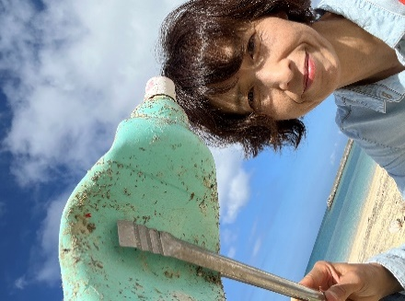

活動のPR |  | ビーチクリーンを行い、回収した海洋プラスチックをアップサイクルし作品にしています。2024年からはリバークリーン活動も行っています。

主な専門分野
（１） | SDGs |  | ・海洋プラスチックのワークショップを通した環境保護の大切さ等の解説とグループワーク
（２） | 自然への愛着 |  | ・サンゴや海の生き物と海・川・街ゴミについて

所有資格、経歴

所有資格 | ・教職員免許（中学校・高校・特別支援）・ダイビング（AOW、DAD海中清掃資格）ライセンス
経歴 | さいたま市内中学校にて教諭として勤務。退職後沖縄県にて「地域おこし協力隊」として本部町地域の教育に関わる。同時に沖縄で海洋の環境保護のため海中やビーチクリーンを実施。現在、海洋保護活動で採取した海洋プラスチックでアップサイクルしたアート作品を埼玉で製作。ｱｯﾌﾟｻｲｸﾙを通して海洋環境の保護や街・川のゴミ問題、SDGｓを考えるワークショップを開催。
地域等での活動（複数記載可）
所属又は主催団体 |  |  | 団体や個人の活動紹介HP
trip chama |  |  | Instagram@trip_chama

環境学習指導可能エリア
全市町村対応可／地域限定 |  | ※ 地域限定の場合：市町村・地域名 |  |  |  | 具体的な場所がある場合
全市町村
講座スタイル（複数〇可） |  | 対象（複数〇可）
講義 | 体験活動 | 未就学児 | 小学生 | 中学生 | 高校生 | 一般（大人） | 事業者
○ | ○ | ○ | ○ | ○ | - | - | -

連絡先 |  |  |  | ※連絡先非公表の場合又は電話連絡を御希望の場合は、環境政策課 （０４８－８３０－３０１９）へお問い合わせください
MAIL | trip chama58@gmail.com
環境学習指導等の活動実績
全体 | 回数 | 環境学習への延べ参加人数 |  |  | 名前 | 髙野恵美
活動回数 | 10 | 69

主な活動実績の紹介 |  |  |  |  | ※１枚に収まる範囲で記載願います
年 月 | 活動内容（環境学習のテーマ） |  |  | 依頼団体 |  | 主な対象 | 参加人数
2024-04-04 | 海ゴミとアップサイクル （海洋ｺﾞﾐのｱｯﾌﾟｻｲｸﾙを通して環境を考えるﾜｰｸｼｮｯﾌﾟ） |  |  | 個人 |  | 幼児 | 1
2024-09-08 | 海ゴミとアップサイクル （海洋ｺﾞﾐのｱｯﾌﾟｻｲｸﾙを通して環境を考えるﾜｰｸｼｮｯﾌﾟ） |  |  | 個人 |  | 小学生 大人 | 2
2024-10-14 | サンゴと環境問題 |  |  | 個人 |  | 小学生 大人 | 24
2024-11-23 | 海ゴミとアップサイクル （海洋ｺﾞﾐのｱｯﾌﾟｻｲｸﾙを通して環境を考える展示とﾜｰｸｼｮｯﾌﾟ） |  |  | 個人 |  | 子ども 大人 | 26
2024-12-21 | 海ゴミとアップサイクル （海洋ｺﾞﾐのｱｯﾌﾟｻｲｸﾙを通して環境を考えるお話とものづくりﾜｰｸｼｮｯﾌﾟ） |  |  | 個人 |  | 子ども | 1
2025-02-15 | 海ゴミとアップサイクル （海洋ｺﾞﾐのｱｯﾌﾟｻｲｸﾙを通して環境を考えるお話とﾜｰｸｼｮｯﾌﾟ） |  |  | 個人 |  | 子ども 大人 | 3
2025-01-01 | リバークリーン |  |  | 個人 |  | 大人 | 2
2025-02-22 | ビーチクリーン |  |  | 団体と共同 |  | 子ども 大人 | 10

以下は選択用の記載ですので、修正等は行わないでください

参照リスト
該当の有無 | ○ | ○
 | - | ×

年代 | 20代
 | 30代
 | 40代
 | 50代
 | 60代
 | 70代
 | 80代
 | 90代

活動エリア | 全市町村
 | 地域限定

主な専門分野 | 自然への愛着
 | 生態系・生物多様性
 | 水質
 | 川の再生活動
 | 大気
 | 地質
 | 地球温暖化
 | 資源・エネルギー
 | 産業
 | 消費生活・衣食住
 | 公害・化学物質
 | ３Ｒ
 | SDGs

日付 | 1月
 | 2月
 | 3月
 | 4月
 | 5月
 | 6月
 | 7月
 | 8月
 | 9月
 | 10月
 | 11月
 | 12月

75千種秀信
埼玉県環境アドバイザー活動紹介個票 |  |  |  |  |  | 検索用一覧に戻る

名前 |  | ふりがな |  | 年代 | 所在市町村
千種 秀信 |  | ちくさ ひでのぶ |  | 60代 | 富士見市

顔写真又はイラスト |  | 活動状況の写真（1～２枚）
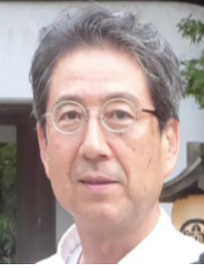 |  | 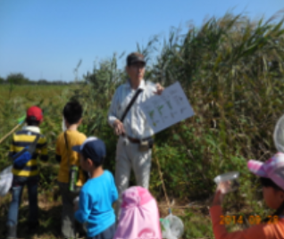 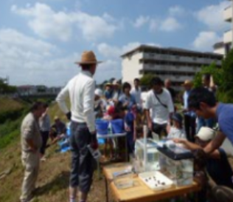

活動のPR

主な専門分野
（１） | 生態系・生物多様性 |  | 自然観察会、地域自然ガイド、小学校の総合学習
（２） | 自然への愛着

所有資格、経歴

所有資格 | 生態系保護指導員、ビオトープ管理士計画部門２級、生物分類技能検定３級
経歴 | 小中学校総合学習・市民大学・子ども大学などの講師暦１５年、環境審議員・都市計画審議員を１０年経験、緑地・公園・希少生物保護などについての市行政との繋がりが太い。
地域等での活動（複数記載可）
所属又は主催団体 |  |  | 団体や個人の活動紹介HP
埼玉県生態系保護協会 富士見支部 |  |  | http://blog.livedoor.jp/hide320506-seitaikeifujimi//
...

109宮下洋
埼玉県環境アドバイザー活動紹介個票

名前 |  | ふりがな |  | 年代 | 所在市町村
宮下 洋 |  | みやした ひろし |  | 80代 | 春日部市

顔写真又はイラスト |  | 活動状況の写真（1～２枚）
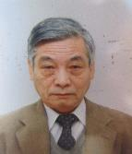 |  | 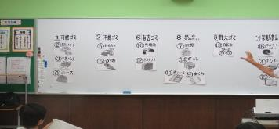 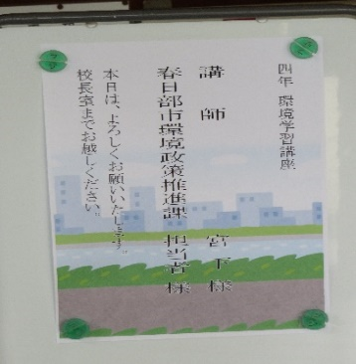 .

活動のPR |  | 体験、ディスカッション、質疑応答含めたコミニュケーションなどによる「考える、意見交換、結論を導き出す」アクティブラーニング的講座

主な専門分野
（１） | ３Ｒ |  | 小学生に「ごみとリサイクル」テーマでごみ分別体験及び食品ロス、SDGｓ、クイズ含めた講座
（２） | 自然への愛着 |  | 自然観察・野鳥・生き物の観察例を説明し自然及び生物多様性の大切さ等を解説

所有資格、経歴

所有資格 | 元環境ISO審査員、元川の国ｱﾄﾞﾊﾞｲｻﾞｰ、生態系保護指導員
...

113毛利将範
埼玉県環境アドバイザー活動紹介個票

名前 |  | ふりがな |  | 年代 | 所在市町村
毛利 将範 |  | もうり まさのり |  | 70代 | 志木市

顔写真又はイラスト |  | 活動状況の写真（1～２枚）
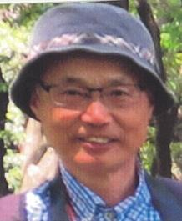 |  | 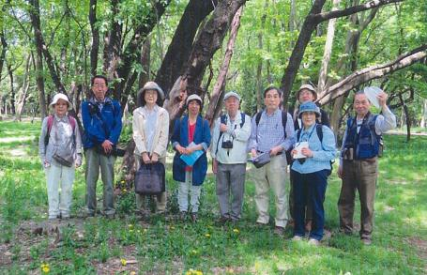 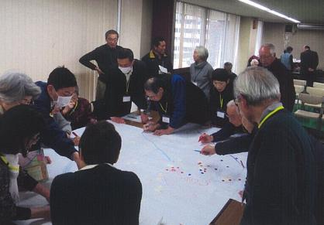

主な専門分野
（１） | 自然への愛着 |  | バードウォッチングや川遊びを通して自然への愛着を育む。
（２） | 生態系・生物多様性 |  | 観察会やワークショップを通して、生物多様性の大切さを解説。

所有資格、経歴

所有資格 | 環境カウンセラー（市民部門）、ビオトープ管理士（二級）、川の国アドバイザー
経歴 | 志木市環境審議会副会長、志木市環境市民会議委員長、地域環境団体にて20年以上活動
地域等での活動（複数記載可）
...

122横山晶子
埼玉県環境アドバイザー活動紹介個票

名前 |  | ふりがな |  | 年代 | 所在市町村
横山 晶子 |  | よこやま あきこ |  | 50代 | 川口市

顔写真又はイラスト |  | 活動状況の写真（1～２枚）
 |  | 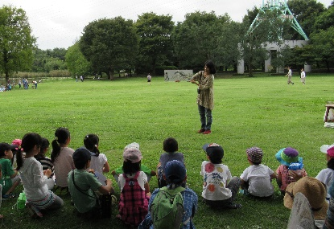

主な専門分野
（１） | 自然への愛着 |  | 草花あそび 自然工作 絵本
（２）

所有資格、経歴

所有資格 | プロジェクトウエット
経歴 | 元川の国アドバイザー
地域等での活動（複数記載可）
...

123横山隆
埼玉県環境アドバイザー活動紹介個票

名前 |  | ふりがな |  | 年代 | 所在市町村
横山 隆 |  | よこやま たかし |  | 50代 | 川口市

顔写真又はイラスト |  | 活動状況の写真（1～２枚）
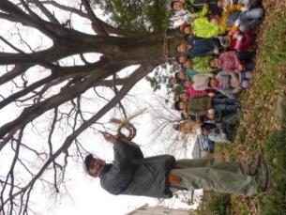 |  | 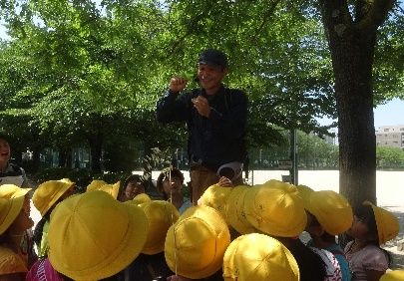 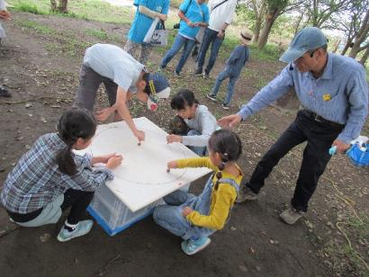

主な専門分野
（１） | 自然への愛着 |  | 自然体験 野遊び 草花あそび
（２） | 生態系・生物多様性 |  | 生き物しらべ ビオトープ 自然地管理

所有資格、経歴

所有資格 | 環境カウンセラー/自然観察指導員
経歴 | 元川の国アドバイザー/エコスクールン
地域等での活動（複数記載可）
...

124横山聞
埼玉県環境アドバイザー活動紹介個票

名前 |  | ふりがな |  | 年代 | 所在市町村
横山 聞 |  | よこやま ぶん |  | 20代 | 川口市

顔写真又はイラスト |  | 活動状況の写真（1～２枚）
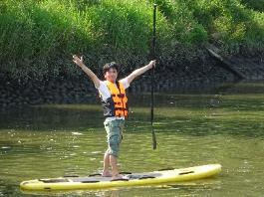 |  | 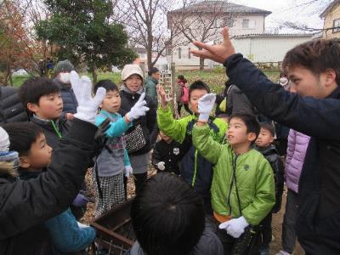 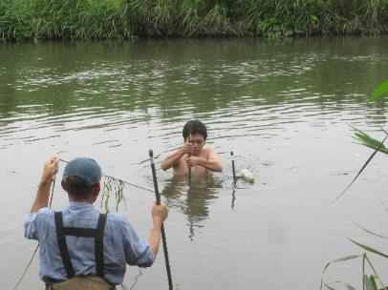

主な専門分野
（１） | 自然への愛着 |  | 自然あそび
（２） | 生態系・生物多様性 |  | 昆虫 魚

所有資格、経歴

所有資格 | 元川の国アドバイザー
経歴
地域等での活動（複数記載可）
...

